Zadání
a/ Napište seznam závodníků skoku do dálky a jejich tři výkony (libovolně).
b/ Pomocí vzorce vyhodnoťe nejlepší výkon - sloupec E (naformátujte jednotky cm)
a jejich pořadí - sloupec F (statistická funkce RANK.EQ (poslední položka je nepovinná)).
c/ 1. místo a nejlepší výkon budou napsány červeně (pomocí podmíněného formátování).
d/ Doplňte průměrný výkon z nejlepších výkonů.

skok do dálky

závodník | 1. pokus | 2. pokus | 3. pokus | nejlepší výkon | pořadí
AA | 125 | 254 | 365
BB | 365 | 365 | 452
CC | 452 | 430 | 0
DD | 269 | 512 | 453
EE | 365 | 235 | 386
FF | 254 | 398 | 378
GG | 321 | 520 | 412
HH | 421 | 402 | 378
II | 320 | 398 | 421
JJ | 423 | 403 | 378
KK | 235 | 436 | 450

 |  | průměrný výkon:

Řešení
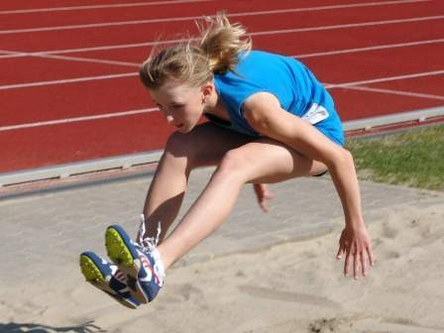

Tyršův stadion

2018-09-16

skok do dálky

závodník | 1. pokus | 2. pokus | 3. pokus | nejlepší výkon | pořadí
AA | 125 | 254 | 365 | 365 cm | 11
BB | 365 | 365 | 452 | 452 cm | 3
CC | 452 | 430 | 0 | 452 cm | 3
DD | 269 | 512 | 453 | 512 cm | 2
EE | 365 | 235 | 386 | 386 cm | 10
FF | 254 | 398 | 378 | 398 cm | 9
GG | 321 | 520 | 412 | 520 cm | 1
HH | 421 | 402 | 378 | 421 cm | 7
II | 320 | 398 | 421 | 421 cm | 7
JJ | 423 | 403 | 378 | 423 cm | 6
KK | 235 | 436 | 450 | 450 cm | 5

 |  | průměrný výkon: |  | 436 cm

